清单
 |  |  |  |  |  |  |  |  |  | 土地面积 | 容积率
 |  |  |  |  |  |  |  |  | 居住用地 | 41749.587 | 2.5 | 104373.9675
 |  |  |  |  |  |  |  |  | 商业服务业设施用地 | 17962.436 | 4.83 | 86758.56588
楼栋号 | 层数 | 规划建筑面积 | 地上规划建筑面积 |  |  | 地下规划建筑面积 |  |  |  | 59712.023 |  | 191132.53338
 |  |  | 住宅 | 商业 | 公共配套 | 地下室 | 地下车库
G1#住宅楼 | 18（-1） | 13102.7 | 11011.25 | 1691.88 |  | 399.57 |  | 0 | 0 |  |  | 8.24
G2#住宅楼 | 18（-1） | 8471.76 | 7880.93 | 239.75 |  | 351.08 |  | 0 | 0 |  |  | 4311.1446567
G3#住宅楼 | 18（-1） | 8656.86 | 8270.3 |  |  | 386.56 |  | 0 | 0
G4#住宅楼 | 18（-1） | 8661.51 | 8268.92 |  |  | 392.59 |  | 0 | 0
G5#住宅楼 | 12（-1） | 4778.82 | 4507.83 |  |  | 270.99 |  | 0 | 0
G6#住宅楼 | 11（-1） | 4188.25 | 4129.97 |  |  | 58.28 |  | 0 | 0
G7#住宅楼 | 18（-1） | 8808.13 | 8327.62 |  |  | 480.51 |  | 0 | 0
G8#住宅楼 | 18（-1） | 8350.94 | 7885.47 |  |  | 465.47 |  | 0 | 0
G9#住宅楼 | 18（-1） | 8039.85 | 7725.02 |  |  | 314.83 |  | 3 | 0.08
G10#住宅楼 | 18（-1） | 11622.34 | 11134.77 |  |  | 487.57 |  | 4 | 0.10526315789
G11#住宅楼 | 10（-1） | 6131.42 | 5940.01 |  |  | 191.41 |  | 7 | 0.32
G12#住宅楼 | 18（-1） | 8159.31 | 7828.08 |  |  | 331.23 |  | 7 | 0.18
G13#住宅楼 | 18（-1） | 8216.67 | 7832.32 |  |  | 384.35 |  | 3 | 0.078947368421
小计 |  | 107188.56 | 100742.49 | 1931.63 | 0 | 4514.44 | 0
B-1#配套楼 | 2 | 1241.72 | 0 |  | 1241.72 | 0 |  | 2 | 0.5
B-2#幼儿园 | 3 | 1751.51 | 0 |  | 1751.51 | 0 |  | 0 | 0
小计 |  | 2993.23 | 0 | 0 | 2993.23 | 0 | 0
地下车库 | -1 | 23567.12 | 0 |  |  |  | 23567.12 | 0 | 0
合计 |  | 133748.91 | 100742.49 | 1931.63 | 2993.23 | 4514.44 | 23567.12 |  | 0.05

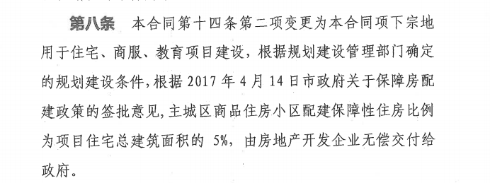

 |  |  |  |  |  |  | 30
 |  |  |  |  |  |  | 785.57066667

住宅土地案例
地块名称 | 城市 | 地块编号 | 用地性质 | 建设用地面积(㎡) | 规划建筑面积(㎡) | 容积率 | 出让方式 | 详细规划 | 集中供地 | 成交时间 | 成交状态 | 受让单位 | 起始价(万元) | 保证金(万元) | 成交价(万元) | 成交每亩价(万元/亩) | 成交楼面价(元/㎡) | 溢价率(%) | 出让年限(年) | 楼面价上限(元/㎡) | 政府指导价(元/㎡)
石家庄市鹿泉区上庄镇王家庄村、大车行村、小李庄村、小车行村 | 石家庄市 | 鹿泉区[2023]055号 | 住宅用地 | 91716.47 | 119231.41 | 1.000< 并且 ≤1.300 | 拍卖 | 城镇住宅-普通商品住房用地 | -- | 2023-12-20 00:00:43 | 已成交 | 石家庄市地产集团有限公司 | 79850 | 79850 | 79950 | 581.14 | 6705 | 0.13 | 70年 | -- | --
石家庄市鹿泉区大河镇小河村 | 石家庄市 | 鹿泉区[2023]054号 | 住宅用地 | 40477.77 | 76907.76 | 1.000< 并且 ≤1.900 | 拍卖 | 城镇住宅-普通商品住房用地 | -- | 2023-12-20 00:00:43 | 已成交 | 石家庄鑫合捷房地产开发有限公司 | 16000 | 8000 | 16100 | 265.17 | 2093 | 0.63 | 70年 | -- | --
柳中街东、林屏路北、柳北路南、柳东街西 | 石家庄市 | 130102009001GB00083 | 住宅用地 | 32024.81 | 64049.62 | 1.000< 并且 ≤2.000 | 挂牌 | 城镇住宅-普通商品住房用地 | -- | 2023-12-22 00:00:43 | 已成交 | 石家庄建拓房地产开发有限公司 | 38700 | 19300 | 38700 | 805.63 | 6042 | 0 | 70年 | -- | --
柳中街东、古城东路北、林屏路南、柳东街西 | 石家庄市 | 130102009001GB00084 | 住宅用地 | 30960.5 | 61921 | 1.000< 并且 ≤2.000 | 挂牌 | 城镇住宅-普通商品住房用地 | -- | 2023-12-22 00:00:43 | 已成交 | 石家庄建拓房地产开发有限公司 | 37500 | 18700 | 37500 | 807.48 | 6056 | 0 | 70年 | -- | --
赵陵北路以南、规划路以东 | 石家庄市 | 130105005005GB00027 | 住宅用地 | 9663.32 | 61072.18 | 1.000< 并且 ≤6.320 | 挂牌 | 城镇住宅-普通商品住房用地 | -- | 2023-11-22 00:00:43 | 已成交 | 河北宏峻房地产开发有限公司 | 17500 | 8800 | 17500 | 1207.31 | 2865 | 0 | 70年 | -- | --
仓宁路以北、翟营大街两侧 | 石家庄市 | 130108009002GB00067、130108009002GB00068 | 住宅用地 | 47931.69 | 95863.38 | 1.000< 并且 ≤2.000 | 挂牌 | 城镇住宅-普通商品住房用地 | -- | 2023-10-30 00:00:43 | 已成交 | 石家庄市地产集团有限公司 | 48500 | 9700 | 48500 | 674.57 | 5059 | 0 | 70 | -- | --
林屏路北、体育北大街西 | 石家庄市 | 130102009004GB00030、130102009004GB00031 | 住宅用地 | 31258.42 | 55952.57 | 1.000< 并且 ≤1.790 | 挂牌 | 城镇住宅-普通商品住房用地 | -- | 2023-09-28 00:00:43 | 已成交 | 石家庄建拓房地产开发有限公司 | 37900 | 7600 | 38000 | 810.45 | 6791 | 0.26 | 70年 | -- | --
林屏路北、学府路南、林青街东 | 石家庄市 | 130102009004GB00032、130102009004GB00036 | 住宅用地 | 87125.19 | 174250.38 | 1.000< 并且 ≤2.000 | 挂牌 | 城镇住宅-普通商品住房用地 | -- | 2023-09-28 00:00:43 | 已成交 | 石家庄建拓房地产开发有限公司 | 105500 | 21100 | 105700 | 808.8 | 6066 | 0.19 | 70年 | -- | --
和平路以南、华药东街(规划路)以东、谈北路(规划路)以北、华清街以西 | 石家庄市 | 〔2023〕051号 | 住宅用地 | 51756.87 | 103513.74 | 1.000<并且≤2.000 | 挂牌 | 普通商品住房 | -- | 2023-08-28 00:00:43 | 已成交 | 石家庄市华荣房地产开发有限公司 | 96500 | 19300 | 96600 | 1244.28 | 9332 | 0.1 | 70年 | -- | --
体育大街以东、谈北路(规划路)以南、华药东街(规划路)以西、跃进路以北 | 石家庄市 | 〔2023〕052号 | 住宅用地 | 32919.94 | 65839.88 | 1.000<并且≤2.000 | 挂牌 | 普通商品住房 | -- | 2023-08-28 00:00:43 | 已成交 | 石家庄保冶房地产开发有限公司 | 61700 | 12400 | 61900 | 1253.55 | 9402 | 0.32 | 70年 | -- | --
西祥街以西、赵陵路以南 | 石家庄市 | 〔2023〕055号 | 住宅用地 | 35803.1 | 82347.13 | 1.000<并且≤2.300 | 挂牌 | 普通商品住房 | -- | 2023-08-28 00:00:43 | 已成交 | 石家庄宏治房地产开发有限公司 | 37700 | 7600 | 37800 | 703.85 | 4590 | 0.27 | 70年 | -- | --
石津渠以东、四水厂路以南、体育北大街以西 | 石家庄市 | 〔2023〕050号 | 住宅用地 | 39126.27 | 97815.68 | 1.000<并且≤2.500 | 挂牌 | 普通商品住房 | -- | 2023-08-28 00:00:43 | 已成交 | 石家庄国兴房地产开发有限公司 | 41300 | 8300 | 41300 | 703.7 | 4222 | 0 | 70年 | -- | --
西庄屯村以东、磁河大道以南、太行北大街以西、郜河大道以北 | 石家庄市 | ﹝2023﹞034号 | 住宅用地 | 18039.39 | 46722.02 | 大于1并且小于或等于2.59 | 挂牌 | 城镇住宅-普通商品住房用地 | -- | 2023-06-29 00:00:43 | 已成交 | 石家庄荣跃房地产开发有限公司 | 16200 | 3300 | 16300 | 602.39 | 3489 | 0.62 | 70年 | -- | --
祁连北街以东、杜庄街以西、东兆路以南、洨河大道以北 | 石家庄市 | ﹝2023﹞026号 | 住宅用地 | 35447.62 | 57070.67 | 大于1并且小于或等于1.61 | 挂牌 | 城镇住宅-普通商品住房用地 | -- | 2023-06-08 00:00:43 | 已成交 | 河北泰邦房地产开发有限公司 | 35500 | 7100 | 35600 | 669.53 | 6238 | 0.28 | 70年 | -- | --
祁连北街以东、杜庄街以西、绵河道以南、东兆路以北 | 石家庄市 | ﹝2023﹞027号 | 住宅用地 | 51976.66 | 138777.68 | 大于1并且小于或等于2.67 | 挂牌 | 城镇住宅-普通商品住房用地 | -- | 2023-06-08 00:00:43 | 已成交 | 河北齐鲁春风房地产开发有限公司 | 54600 | 11000 | 54800 | 702.88 | 3949 | 0.37 | 70年 | -- | --
天苑路以北、警安路以南、田家庄街两侧 | 石家庄市 | ﹝2023﹞022号 | 住宅用地 | 68009.31 | 136018.62 | ≤2.0、>1.0 | 挂牌 | 住宅、教育 | -- | 2023-05-04 00:00:43 | 已成交 | 河北金麦加房地产开发有限公司 | 66300 | 13300 | 66500 | 651.87 | 4889 | 0.3 | 70、50 | -- | --
林屏路北、体育北大街西 | 石家庄市 | ﹝2023﹞018号 | 住宅用地 | 33603.42 | 80400 | 2.39 | 挂牌 | 城镇住宅用地 | -- | 2023-04-23 00:00:43 | 已成交 | 石家庄建拓房地产开发有限公司 | 32900 | 6600 | 33000 | 654.7 | 4104 | 0.3 | 70 | -- | --
赵佗北路以南、友谊大街以西 | 石家庄市 | ﹝2023﹞001号 | 住宅用地 | 6753.63 | 13507.26 | ≤2.0、>1.0 | 挂牌 | 城镇住宅 | -- | 2023-02-08 00:00:43 | 已成交 | 石家庄市裕惠房地产开发有限责任公司 | 7050 | 1500 | 7050 | 695.92 | 5219 | 0 | 70年 | -- | --
红星街以东、石太高速以南、石津灌区以北 | 石家庄市 | ﹝2022﹞032号 | 住宅用地 | 9700.01 | 25317.03 | 大于1并且小于2.61 | 挂牌 | 城镇住宅-普通商品住房用地 | -- | 2023-01-28 00:00:43 | 已成交 | 河北高远锦乐房地产开发有限公司 | 9600 | 2000 | 9600 | 659.79 | 3792 | 0 | 70年 | -- | --
红星街以东、石太高速以南、石津灌区以北。 | 石家庄市 | ﹝2022﹞032号 | 住宅用地 | 9700.01 | 25317.03 | 1 | 挂牌 | 城镇住宅 | -- | 2023-01-28 00:00:43 | 已成交 | 河北高远锦乐房地产开发有限公司 | 9600 | 2000 | 9600 | 659.79 | 3792 | 0 | 70年 | -- | --
华药东街(规划路)以东、河北省第二建筑工程公司以北。 | 石家庄市 | (2022)15号 | 住宅用地 | 12421.88 | 21117.2 | ≤1.7、>1 | 挂牌 | 城镇住宅 | -- | 2022-10-20 00:00:43 | 已成交 | 河北玖泰学创房地产开发有限公司 | 16000 | 3200 | 16200 | 869.43 | 7671 | 1.25 | 70年 | -- | --
石钢公司以南、谈固北大街以西、瑞国花园以东、冶金研究院以北 | 石家庄市 | ﹝2022﹞021号 | 住宅用地 | 27589.02 | 140710 | 5.1 | 挂牌 | 城镇住宅 | -- | 2022-10-17 00:00:43 | 已成交 | 石家庄市安隆房地产开发有限公司 | 37800 | 7600 | 37800 | 913.41 | 2686 | 0 | 70年 | -- | --
获鹿镇二街村 | 石家庄市 | 鹿泉区[2022]031号 | 住宅用地 | 16436.23 | 38460.78 | 大于1并且小于或等于2.34 | 拍卖 | 城镇住宅-普通商品住房用地 | -- | 2022-06-28 00:00:43 | 已成交 | 石家庄守创房地产开发有限责任公司 | 9700 | 9700 | 9700 | 393.44 | 2522 | 0 | 70年 | -- | --
...
地块名称 | 城市 | 地块编号 | 用地性质 | 建设用地面积(㎡) | 规划建筑面积(㎡) | 容积率 | 出让方式 | 详细规划 | 集中供地 | 成交时间 | 成交状态 | 受让单位 | 起始价(万元) | 保证金(万元) | 成交价(万元) | 成交每亩价(万元/亩) | 成交楼面价(元/㎡) | 溢价率(%)
获鹿镇七街村,太平河北岸以北,翠屏大街以东,储备地以南,威远街以西。 | 石家庄市 | 鹿泉区〔2021〕044号 | 住宅用地 | 13877.31 | 27754.62 | >1.0、≤2.0 | 挂牌 | 城镇住宅 | -- | 2021-12-22 00:00:43 | 已成交 | 石家庄厚德房地产开发有限公司 | 9200 | 9200 | 9400 | 451.58 | 3387 | 2.17
铜冶镇南铜冶村铜冶镇 | 石家庄市 | 鹿泉区[2021]024号 | 住宅用地 | 42836.8 | 85673.6 | 大于1并且小于或等于2 | 挂牌 | 城镇住宅-普通商品住房用地 | -- | 2021-12-24 00:00:43 | 已成交 | 石家庄君乐宝房地产开发有限公司 | 24200 | 24200 | 24700 | 384.4 | 2883 | 2.07
铜冶镇南铜冶村 | 石家庄市 | 鹿泉区[2021]025号 | 住宅用地 | 41944.99 | 83889.98 | 大于1并且小于或等于2 | 挂牌 | 城镇住宅-普通商品住房用地 | -- | 2021-12-24 00:00:43 | 已成交 | 石家庄君乐宝房地产开发有限公司 | 25200 | 25200 | 25700 | 408.47 | 3064 | 1.98
中华北大街以西、石太高速公路以南、市劳教所以西 | 石家庄市 | 〔2021〕048号 | 住宅用地 | 34513.52 | 89735.15 | 大于1并且小于或等于2.6 | 挂牌 | 城镇住宅-普通商品住房用地 | -- | 2021-10-29 00:00:43 | 已成交 | 河北顺通房地产开发有限公司 | 13000 | 2600 | 13000 | 251.11 | 1449 | 0 | 70 | -- | --
位于获鹿镇六街村,翠屏南大街以东、六街村地以南、六街村村民委员会西、储备地以北。 | 石家庄市 | 鹿泉区〔2021〕012号 | 住宅用地 | 24315.86 | 49604.35 | >1.0、≤2.04 | 挂牌 | 城镇住宅用地 | -- | 2021-05-24 00:00:43 | 已成交 | 河北腾弘塘盛房地产开发有限公司 | 16000 | 16000 | 16300 | 446.9 | 3286 | 1.88 | 70年 | -- | --
位于铜冶镇南铜冶村,桐林路以南、朝阳街以西、衡井线以东、青龙山大道以北。 | 石家庄市 | 鹿泉区〔2021〕009号 | 住宅用地 | 50695.05 | 101390.1 | >1.0、≤2.0 | 挂牌 | 城镇住宅 | -- | 2021-04-19 00:00:43 | 已成交 | 河北保利房地产开发有限公司 | 30700 | 30700 | 31400 | 412.93 | 3097 | 2.28 | 70年 | -- | --
柏林南路4号 | 石家庄市 | 〔2021〕002号 | 住宅用地 | 7645.25 | 19113.13 | 1 | 挂牌 | 城镇住宅 | -- | 2021-03-03 00:00:43 | 已成交 | 河北润淞房地产开发有限公司 | 12500 | 3800 | 13900 | 1212.08 | 7272 | 11.2 | 70年 | -- | --
获鹿镇七街村,纵一街以东、横三路以南、翠屏北大街以西、七街村委会(回迁楼)以北。 | 石家庄市 | 鹿泉区〔2020〕033号 | 住宅用地 | 22559.69 | 45119.38 | >1.0,≤2.0 | 挂牌 | 城镇住宅 | -- | 2021-02-19 00:00:43 | 已成交 | 石家庄厚德房地产开发有限公司 | 14700 | 14700 | 14995 | 443.12 | 3323 | 2.01 | 70年 | -- | --
获鹿镇七街村,七街回迁地以南、七街村以西、翠屏大街以东、太平河北路以北。 | 石家庄市 | 鹿泉区〔2020〕032号 | 住宅用地 | 23382.76 | 51442.07 | >1.0,≤2.2 | 挂牌 | 城镇住宅 | -- | 2021-02-19 00:00:43 | 已成交 | 石家庄厚德房地产开发有限公司 | 15700 | 15700 | 16015 | 456.6 | 3113 | 2.01 | 70年 | -- | --
合作路北、机械厅西、13所宿舍南、13所办公区东。 | 石家庄市 | 〔2020〕093号 | 住宅用地 | 20753.31 | 59146.93 | ≤2.85 | 挂牌 | 城镇住宅 | -- | 2021-02-26 00:00:43 | 已成交 | 中电科工程建设有限公司 | 33100 | 10000 | 33700 | 1082.56 | 5698 | 1.81 | 70年 | -- | --
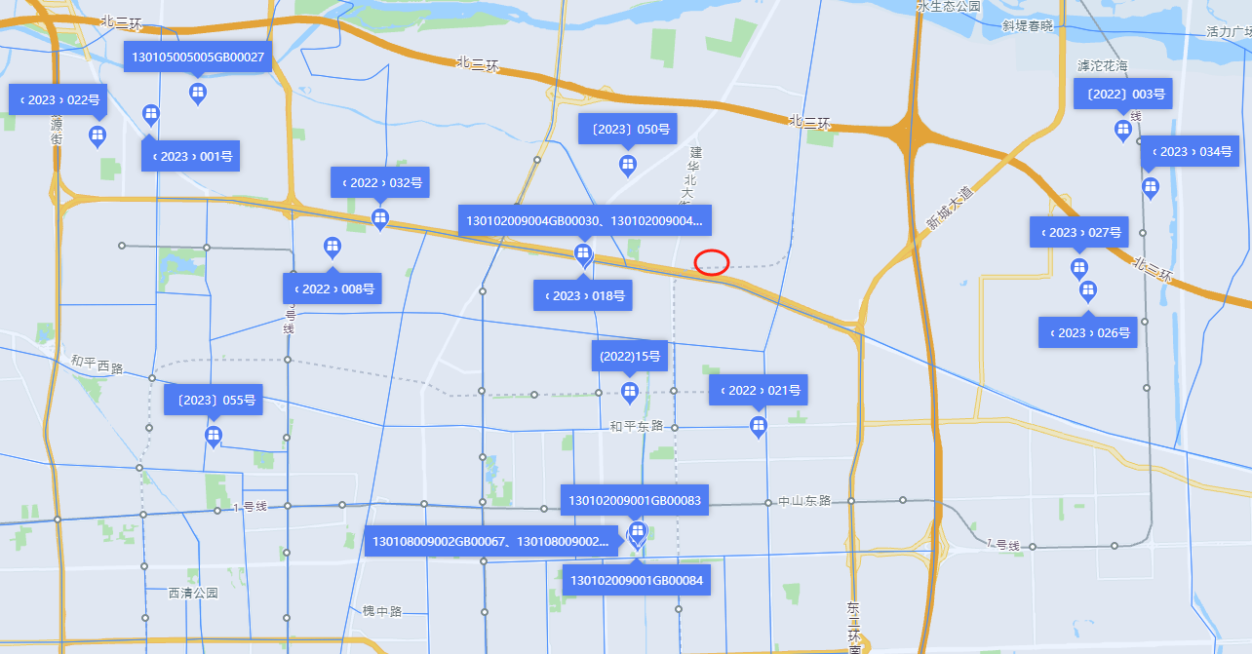

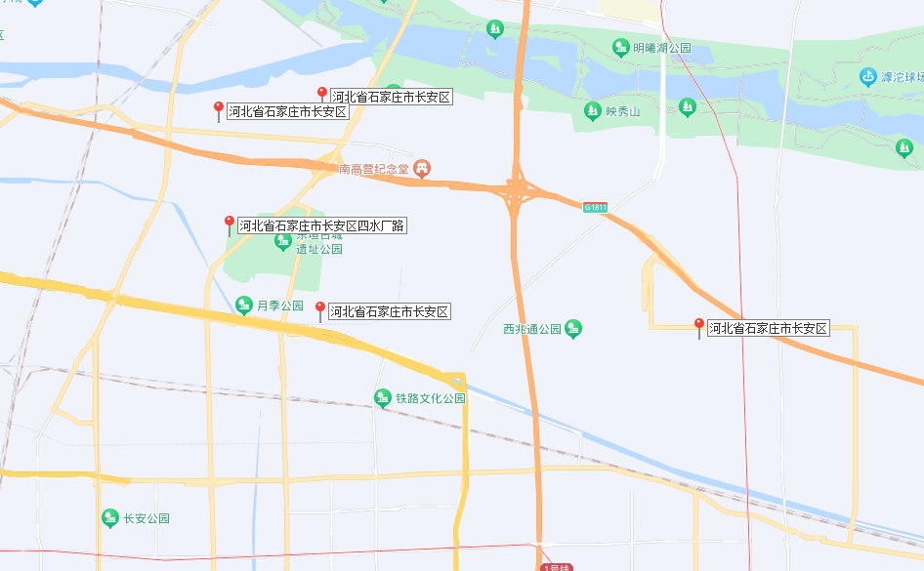

住宅案例
